Sayfa1
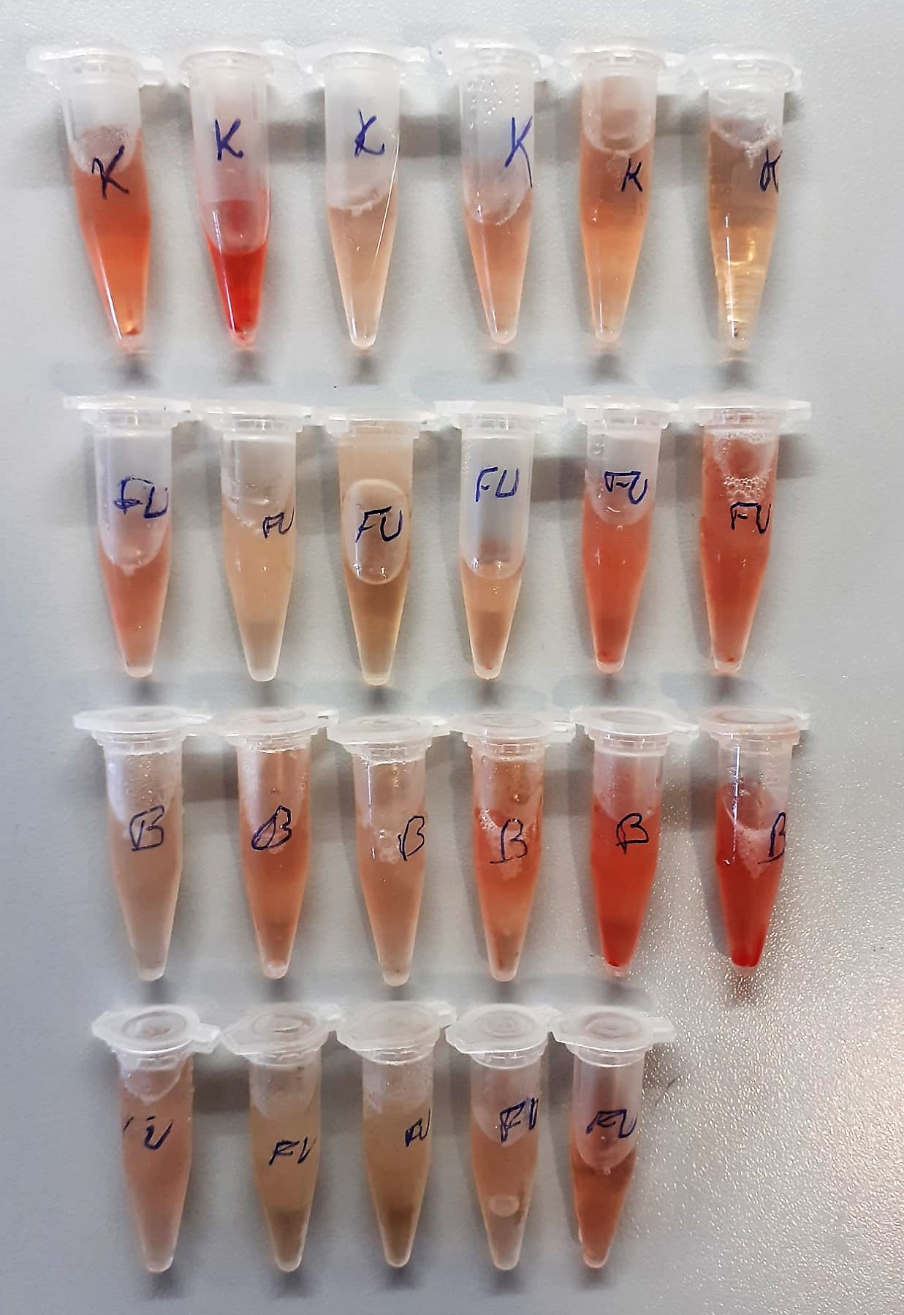
Numune Adı | TAS(mmol/L) | TOS (µmol/L) | OSI | PON(U/L) | CRP (mg/L) | TP (g/dl) | LDH ( U/L) | AST (U/L) | ALT (U/L) | UREA (mg/dl) | CREA (mg/dl) | ALB (g/dl) | NOT
K | 1.64 | 18.42 | 1.123 | 396 | 0.11 | 8.59 | 2594 | 172 | 75 | 53 | 0.89 | 3.66 | hemolizli | Kullanılan cihaz: Mindray marka BS300 model tam otomatik biyokimya cihazı
K | 1.59 | 28.34 | 1.782 | 310 | 0.04 | 6.94 | 3395 | 216 | 76 | 59 | 0.86 | 3.51 | yüksek hemolizli | CRP: C-Reactive Proteın
K | 1.41 | 6.9 | 0.489 | 34 | 0.27 | 7.46 | 3120 | 130 | 49 | 58 | 0.92 | 3.82 |  | AST: Aspartat Aminotransferaz
K | 1.6 | 11.47 | 0.717 | 29 | 0.28 | 6.6 | 3174 | 128 | 51 | 55 | 1 | 3.78 | hemolizli | TP: Total Proteın
K | 2.07 | 13.29 | 0.642 | 1224 | 0.39 | 8.85 | 4807 | 271 | 76 | 67 | 1.01 | 4.53 | hemolizli | ALB: Albumın
K | 1.36 | 3.56 | 0.262 | 358 | 0.41 | 6.14 | 2543 | 127 | 61 | 58 | 0.85 | 3.55 |  | ALT: Alanin aminotransferaz
FU | 1.55 | 17.44 | 1.125 | 617 | 0.42 | 7.02 | 3876 | 188 | 62 | 62 | 0.99 | 4.04 | hemolizli | CREA: Creatinine
FU | 3.07 | 1.4 | 0.046 | 358 | 0.28 | 8.02 | 1644 | 190 | 270 | 66 | 1.32 | 4.43 |  | UREA: Üre
FU | 3.63 | 1.34 | 0.037 | 416 | 0.41 | 9.78 | 1854 | 216 | 316 | 76 | 1.51 | 4.92 |  | LDH: Laktat dehidrogenaz
FU | 1.93 | 11.13 | 0.577 | 794 | 0.38 | 7.47 | 3997 | 181 | 73 | 67 | 1.14 | 4.13 |  | TAS: Total Antıoxıdant Status
FU | 1.61 | 19.58 | 1.216 | 375 | 0.18 | 6.46 | 3728 | 212 | 76 | 54 | 0.85 | 3.61 | hemolizli | TOS: Total Oxıdant Status
FU | 1.71 | 17.58 | 1.028 | 803 | 0.33 | 6.72 | 5366 | 289 | 72 | 61 | 1.08 | 3.95 | hemolizli | OSI: Oxıdatıve Stress Index
B | 2.03 | 7.73 | 0.381 | 1012 | 0.4 | 8.49 | 6230 | 227 | 72 | 69 | 1.17 | 4.8 |  | PON: Paraoxanase
B | 2.27 | 16.01 | 0.705 | 1085 | 0.46 | 9.31 | 6319 | 291 | 93 | 65 | 1.25 | 5.16 | hemolizli
B | 2.01 | 8.6 | 0.428 | 911 | 0.45 | 8.39 | 6142 | 208 | 73 | 65 | 1.04 | 4.49
B | 1.95 | 20.89 | 1.071 | 845 | 0.6 | 8.27 | 6315 | 267 | 87 | 67 | 1.08 | 4.37 | hemolizli
B | 1.47 | 26.84 | 1.826 | 648 | 0.32 | 6.41 | 4841 | 164 | 51 | 56 | 0.86 | 3.72 | yüksek hemolizli
B | 1.89 | 29.09 | 1.539 | 473 | 0.29 | 7.33 | 5664 | 211 | 74 | 63 | 0.98 | 4.28 | yüksek hemolizli
FU | 2.41 | 7.49 | 0.311 | 819 | 0.54 | 8.65 | 4201 | 208 | 122 | 77 | 1.18 | 4.6
FU | 1.78 | 23.42 | 1.316 | 908 | 0.27 | 7.64 | 2873 | 162 | 72 | 61 | 0.94 | 4.22
FU | 2.01 | 3.07 | 0.153 | 1018 | 0.37 | 8.83 | 3343 | 194 | 82 | 66 | 1.19 | 4.66
FU | 1.85 | 6.29 | 0.340 | 720 | 0.43 | 7.95 | 4499 | 222 | 75 | 71 | 1.25 | 4.45
FU | 1.4 | 13.4 | 0.957 | 398 | 0.29 | 6.37 | 4507 | 209 | 96 | 59 | 1.09 | 3.78 | hemolizli

